Manual de Uso
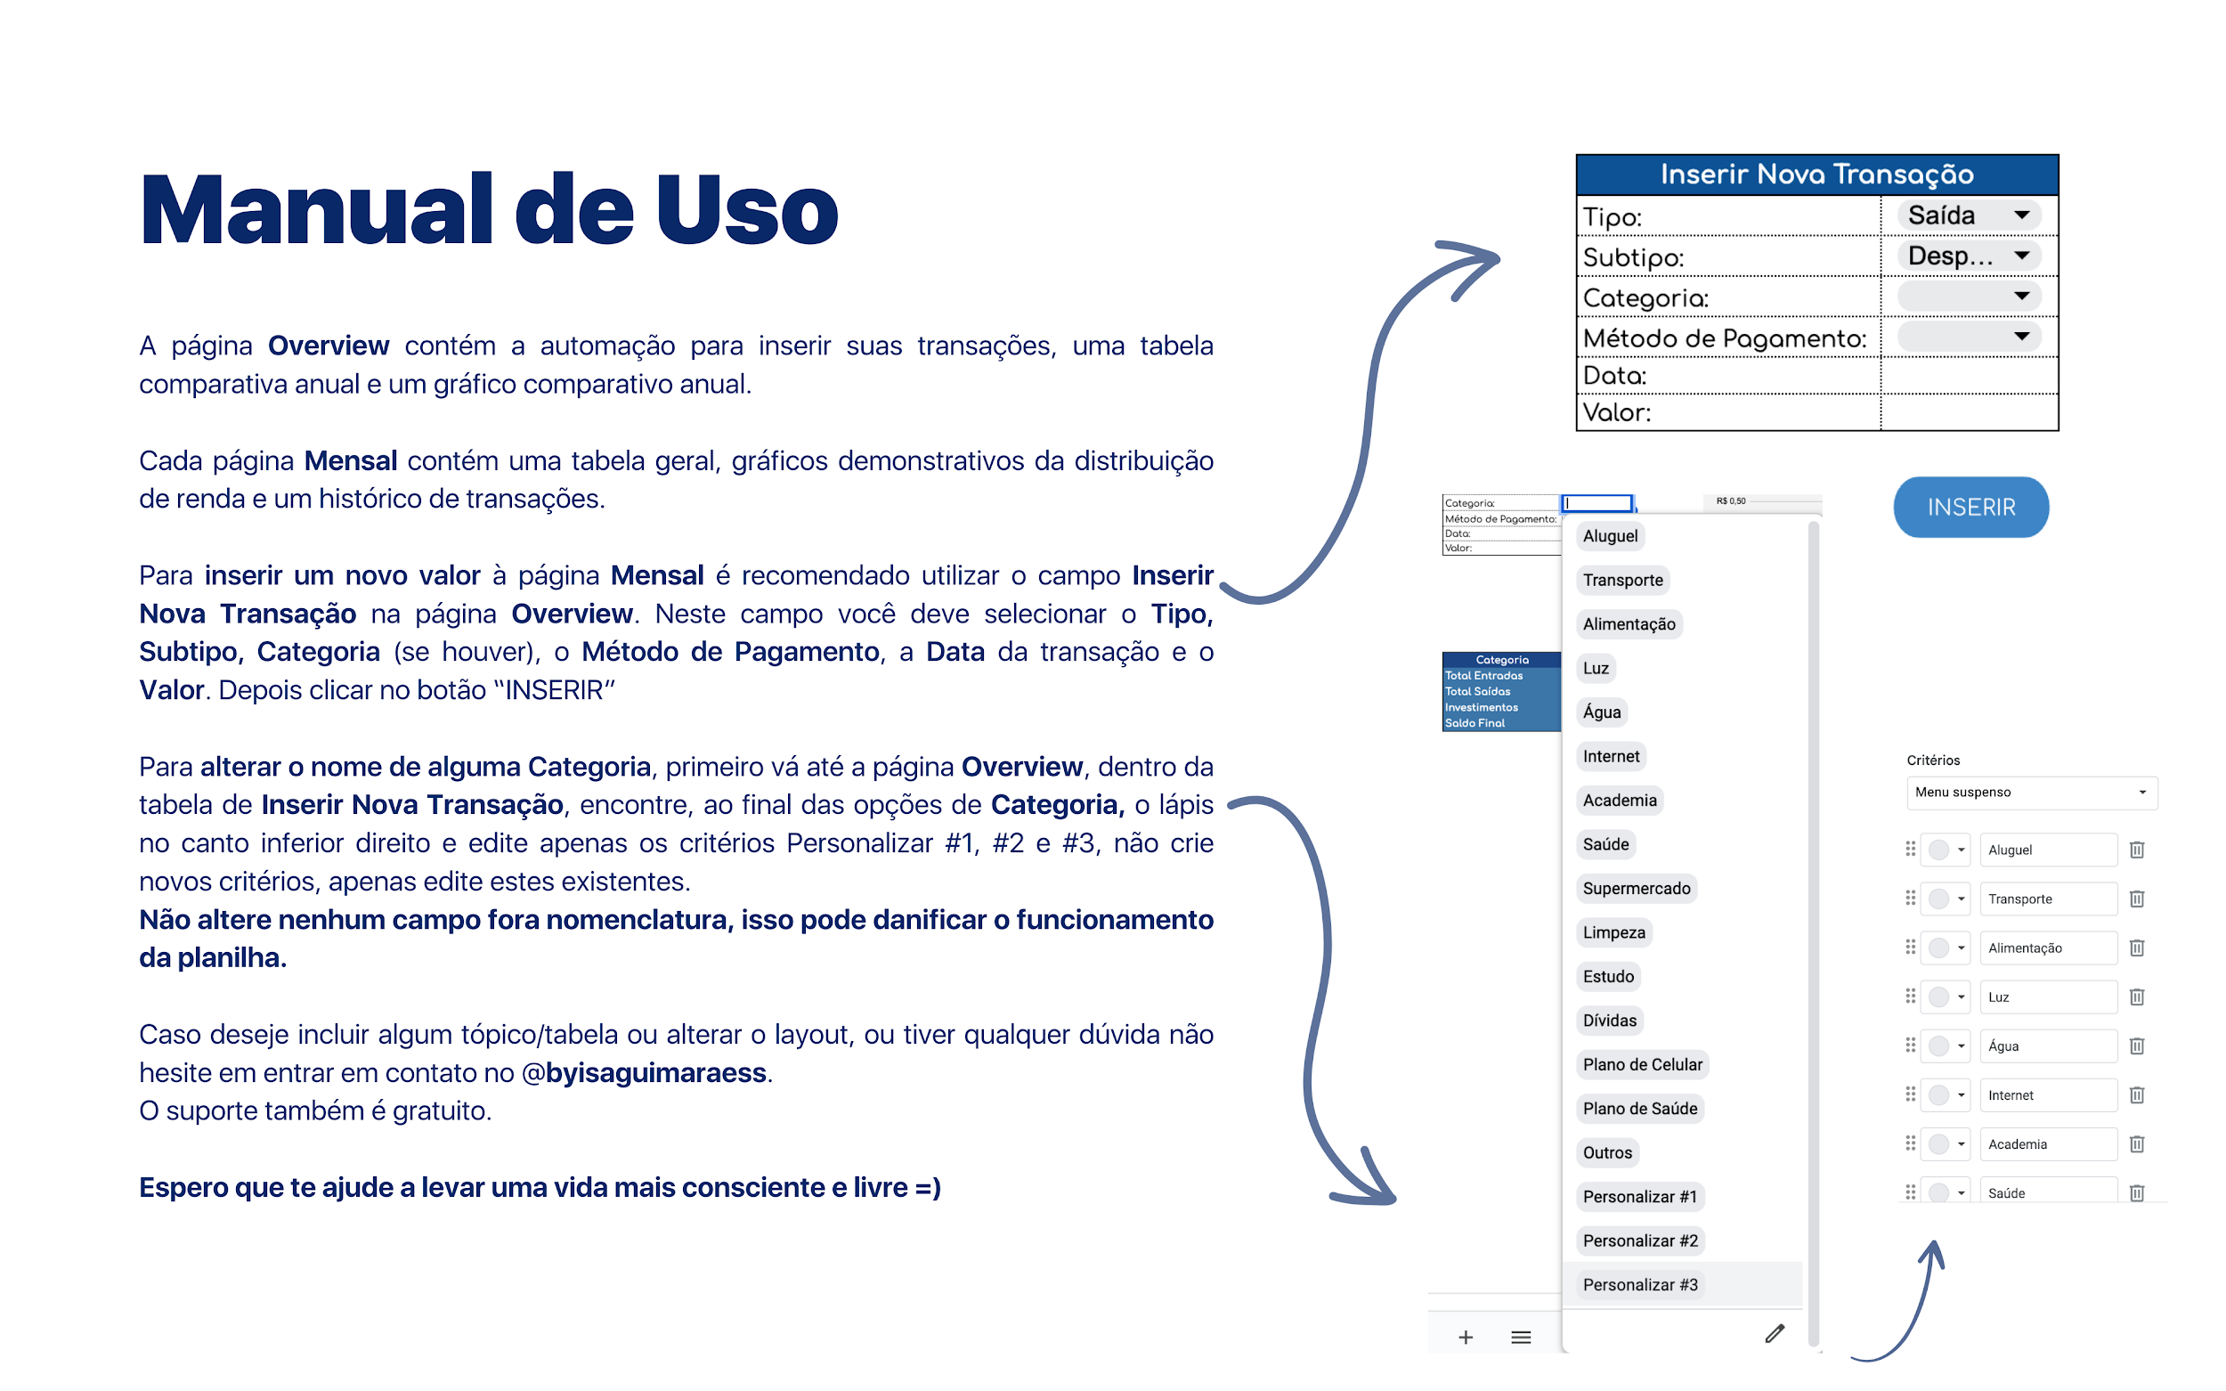
ATENÇÃO:
PLANILHA EM MANUTENÇÃO
SEXTA - FEIRA SAI A VERSÃO ATUALIZADA

Overview
Acompanhamento Anual
Overview Anual

Inserir Nova Transação
Tipo: | Saída
Subtipo:
Categoria:
Método de Pagamento:
Data:
Valor:

INSERIR

Categoria | Janeiro | Fevereiro | Março | Abril | Maio | Junho | Julho | Agosto | Setembro | Outubro | Novembro | Dezembro
Total Entradas | 0 | 0 | 0 | 0 | 0 | 0 | 0 | 0 | 0 | 0 | 0 | 0
Total Saídas | 0 | 0 | 0 | 0 | 0 | 0 | 0 | 0 | 0 | 0 | 0 | 0
Investimentos | 0 | 0 | 0 | 0 | 0 | 0 | 0 | 0 | 0 | 0 | 0 | 0
Saldo Final | 0 | 0 | 0 | 0 | 0 | 0 | 0 | 0 | 0 | 0 | 0 | 0

Janeiro
Os gráficos vão aparecer quando valores forem inseridos.
Janeiro |  |  |  |  | Histórico de Transações

 |  | Método de Pag. |  |  | Data | Tipo | Subtipo | Categoria | Método de Pagamento | Valor
Entrada | 0
Fixo
Extra
Saída | 0
Despesas Essenciais | 0
Aluguel
Transporte
Alimentação
Luz
Água
Internet
Academia
Saúde
Supermercado
Limpeza
Estudo
Dívidas
Plano de Celular
Plano de Saúde
Outros
Personalizar #1
Personalizar #2
Personalizar #3
Lazer | 0
Alimentação Gastos Extras |  |  | Tipo | Valor
Assinaturas Mensais |  |  | Entradas | 0
Festas e Rolês |  |  | Saídas | 0
Hobbies |  |  | Investimentos | 0
Confraternização
Uber
Outros
Investimento | 0
Educação
Curto Prazo
Longo Prazo
Reserva

Distribuição de Valores: Entradas, Saídas e Investimentos

Fevereiro
Fevereiro |  |  |  |  | Histórico de Transações

 |  | Método de Pag. |  |  | Data | Tipo | Subtipo | Categoria | Método de Pagamento | Valor
Entrada | 0
Fixo
Extra
Saída | 0
Despesas Essenciais | 0
Aluguel
Transporte
Alimentação
Luz
Água
Internet
Academia
Saúde
Supermercado
Limpeza
Estudo
Dívidas
Plano de Celular
Plano de Saúde
Outros
Personalizar #1
Personalizar #2
Personalizar #3
Lazer | 0
Alimentação Gastos Extras |  |  | Tipo | Valor
Assinaturas Mensais |  |  | Entradas | 0
Festas e Rolês |  |  | Saídas | 0
Hobbies |  |  | Investimentos | 0
Confraternização
Uber
Outros
Investimento | 0
Educação
Curto Prazo
Longo Prazo
Reserva

Distribuição de Valores: Entradas, Saídas e Investimentos

Março
Março |  |  |  |  | Histórico de Transações

 |  | Método de Pag. |  |  | Data | Tipo | Subtipo | Categoria | Método de Pagamento | Valor
Entrada | 0
Fixo
Extra
Saída | 0
Despesas Essenciais | 0
Aluguel
Transporte
Alimentação
Luz
Água
Internet
Academia
Saúde
Supermercado
Limpeza
Estudo
Dívidas
Plano de Celular
Plano de Saúde
Outros
Personalizar #1
Personalizar #2
Personalizar #3
Lazer | 0
Alimentação Gastos Extras |  |  | Tipo | Valor
Assinaturas Mensais |  |  | Entradas | 0
Festas e Rolês |  |  | Saídas | 0
Hobbies |  |  | Investimentos | 0
Confraternização
Uber
Outros
Investimento | 0
Educação
Curto Prazo
Longo Prazo
Reserva

Distribuição de Valores: Entradas, Saídas e Investimentos

Abril
Abril |  |  |  |  | Histórico de Transações

 |  | Método de Pag. |  |  | Data | Tipo | Subtipo | Categoria | Método de Pagamento | Valor
Entrada | 0
Fixo
Extra
Saída | 0
Despesas Essenciais | 0
Aluguel
Transporte
Alimentação
Luz
Água
Internet
Academia
Saúde
Supermercado
Limpeza
Estudo
Dívidas
Plano de Celular
Plano de Saúde
Outros
Personalizar #1
Personalizar #2
Personalizar #3
Lazer | 0
Alimentação Gastos Extras |  |  | Tipo | Valor
Assinaturas Mensais |  |  | Entradas | 0
Festas e Rolês |  |  | Saídas | 0
Hobbies |  |  | Investimentos | 0
Confraternização
Uber
Outros
Investimento | 0
Educação
Curto Prazo
Longo Prazo
Reserva

Distribuição de Valores: Entradas, Saídas e Investimentos

Maio
Maio |  |  |  |  | Histórico de Transações

 |  | Método de Pag. |  |  | Data | Tipo | Subtipo | Categoria | Método de Pagamento | Valor
Entrada | 0
Fixo
Extra
Saída | 0
Despesas Essenciais | 0
Aluguel
Transporte
Alimentação
Luz
Água
Internet
Academia
Saúde
Supermercado
Limpeza
Estudo
Dívidas
Plano de Celular
Plano de Saúde
Outros
Personalizar #1
Personalizar #2
Personalizar #3
Lazer | 0
Alimentação Gastos Extras |  |  | Tipo | Valor
Assinaturas Mensais |  |  | Entradas | 0
Festas e Rolês |  |  | Saídas | 0
Hobbies |  |  | Investimentos | 0
Confraternização
Uber
Outros
Investimento | 0
Educação
Curto Prazo
Longo Prazo
Reserva

Distribuição de Valores: Entradas, Saídas e Investimentos

Junho
Junho |  |  |  |  | Histórico de Transações

 |  | Método de Pag. |  |  | Data | Tipo | Subtipo | Categoria | Método de Pagamento | Valor
Entrada | 0
Fixo
Extra
Saída | 0
Despesas Essenciais | 0
Aluguel
Transporte
Alimentação
Luz
Água
Internet
Academia
Saúde
Supermercado
Limpeza
Estudo
Dívidas
Plano de Celular
Plano de Saúde
Outros
Personalizar #1
Personalizar #2
Personalizar #3
Lazer | 0
Alimentação Gastos Extras |  |  | Tipo | Valor
Assinaturas Mensais |  |  | Entradas | 0
Festas e Rolês |  |  | Saídas | 0
Hobbies |  |  | Investimentos | 0
Confraternização
Uber
Outros
Investimento | 0
Educação
Curto Prazo
Longo Prazo
Reserva

Distribuição de Valores: Entradas, Saídas e Investimentos

Julho
Julho |  |  |  |  | Histórico de Transações

 |  | Método de Pag. |  |  | Data | Tipo | Subtipo | Categoria | Método de Pagamento | Valor
Entrada | 0
Fixo
Extra
Saída | 0
Despesas Essenciais | 0
Aluguel
Transporte
Alimentação
Luz
Água
Internet
Academia
Saúde
Supermercado
Limpeza
Estudo
Dívidas
Plano de Celular
Plano de Saúde
Outros
Personalizar #1
Personalizar #2
Personalizar #3
Lazer | 0
Alimentação Gastos Extras |  |  | Tipo | Valor
Assinaturas Mensais |  |  | Entradas | 0
Festas e Rolês |  |  | Saídas | 0
Hobbies |  |  | Investimentos | 0
Confraternização
Uber
Outros
Investimento | 0
Educação
Curto Prazo
Longo Prazo
Reserva

Distribuição de Valores: Entradas, Saídas e Investimentos

Agosto
Agosto |  |  |  |  | Histórico de Transações

 |  | Método de Pag. |  |  | Data | Tipo | Subtipo | Categoria | Método de Pagamento | Valor
Entrada | 0
Fixo
Extra
Saída | 0
Despesas Essenciais | 0
Aluguel
Transporte
Alimentação
Luz
Água
Internet
Academia
Saúde
Supermercado
Limpeza
Estudo
Dívidas
Plano de Celular
Plano de Saúde
Outros
Personalizar #1
Personalizar #2
Personalizar #3
Lazer | 0
Alimentação Gastos Extras |  |  | Tipo | Valor
Assinaturas Mensais |  |  | Entradas | 0
Festas e Rolês |  |  | Saídas | 0
Hobbies |  |  | Investimentos | 0
Confraternização
Uber
Outros
Investimento | 0
Educação
Curto Prazo
Longo Prazo
Reserva

Distribuição de Valores: Entradas, Saídas e Investimentos

Setembro
Setembro |  |  |  |  | Histórico de Transações

 |  | Método de Pag. |  |  | Data | Tipo | Subtipo | Categoria | Método de Pagamento | Valor
Entrada | 0
Fixo
Extra
Saída | 0
Despesas Essenciais | 0
Aluguel
Transporte
Alimentação
Luz
Água
Internet
Academia
Saúde
Supermercado
Limpeza
Estudo
Dívidas
Plano de Celular
Plano de Saúde
Outros
Personalizar #1
Personalizar #2
Personalizar #3
Lazer | 0
Alimentação Gastos Extras |  |  | Tipo | Valor
Assinaturas Mensais |  |  | Entradas | 0
Festas e Rolês |  |  | Saídas | 0
Hobbies |  |  | Investimentos | 0
Confraternização
Uber
Outros
Investimento | 0
Educação
Curto Prazo
Longo Prazo
Reserva

Distribuição de Valores: Entradas, Saídas e Investimentos

Outubro
Outubro |  |  |  |  | Histórico de Transações

 |  | Método de Pag. |  |  | Data | Tipo | Subtipo | Categoria | Método de Pagamento | Valor
Entrada | 0
Fixo
Extra
Saída | 0
Despesas Essenciais | 0
Aluguel
Transporte
Alimentação
Luz
Água
Internet
Academia
Saúde
Supermercado
Limpeza
Estudo
Dívidas
Plano de Celular
Plano de Saúde
Outros
Personalizar #1
Personalizar #2
Personalizar #3
Lazer | 0
Alimentação Gastos Extras |  |  | Tipo | Valor
Assinaturas Mensais |  |  | Entradas | 0
Festas e Rolês |  |  | Saídas | 0
Hobbies |  |  | Investimentos | 0
Confraternização
Uber
Outros
Investimento | 0
Educação
Curto Prazo
Longo Prazo
Reserva

Distribuição de Valores: Entradas, Saídas e Investimentos

Novembro
Novembro |  |  |  |  | Histórico de Transações

 |  | Método de Pag. |  |  | Data | Tipo | Subtipo | Categoria | Método de Pagamento | Valor
Entrada | 0
Fixo
Extra
Saída | 0
Despesas Essenciais | 0
Aluguel
Transporte
Alimentação
Luz
Água
Internet
Academia
Saúde
Supermercado
Limpeza
Estudo
Dívidas
Plano de Celular
Plano de Saúde
Outros
Personalizar #1
Personalizar #2
Personalizar #3
Lazer | 0
Alimentação Gastos Extras |  |  | Tipo | Valor
Assinaturas Mensais |  |  | Entradas | 0
Festas e Rolês |  |  | Saídas | 0
Hobbies |  |  | Investimentos | 0
Confraternização
Uber
Outros
Investimento | 0
Educação
Curto Prazo
Longo Prazo
Reserva

Distribuição de Valores: Entradas, Saídas e Investimentos

Dezembro
Dezembro |  |  |  |  | Histórico de Transações

 |  | Método de Pag. |  |  | Data | Tipo | Subtipo | Categoria | Método de Pagamento | Valor
Entrada | 0
Fixo
Extra
Saída | 0
Despesas Essenciais | 0
Aluguel
Transporte
Alimentação
Luz
Água
Internet
Academia
Saúde
Supermercado
Limpeza
Estudo
Dívidas
Plano de Celular
Plano de Saúde
Outros
Personalizar #1
Personalizar #2
Personalizar #3
Lazer | 0
Alimentação Gastos Extras |  |  | Tipo | Valor
Assinaturas Mensais |  |  | Entradas | 0
Festas e Rolês |  |  | Saídas | 0
Hobbies |  |  | Investimentos | 0
Confraternização
Uber
Outros
Investimento | 0
Educação
Curto Prazo
Longo Prazo
Reserva

Distribuição de Valores: Entradas, Saídas e Investimentos

